상품제안서
미니핸디 에코백 | 상품코드: S30738

 |  |  |  |  |  |  | 02-713-8555 | www.synergygift.co.kr
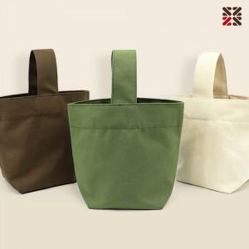

【상세/제작정보】 | <p><span style="font-size: 14pt;">※ DTF전사인쇄 디자인 사이즈에 따라서 인쇄비 편차 발생 됩니다.</span></p><p>&nbsp;</p>

【인쇄/포장옵션】 | 실크, 자수, DTF컬러전사 / OPP(비닐)

【공급단가】 | 수량 | 200~ | 500~ | 1,000~ | 3,000~ | 10,000~
*VAT별도 | 아이보리 | 2,900원 | 2,760원 | 2,700원 | 2,630원 | 2,560원
 | 카키
 | 브라운

【상품 URL】 | https://www.synergygift.co.kr:443/src/goods_detail.php?gdno=30738

